Logos
LOGOS, MASCOTAS Y BANDERAS
Año | Logo | Bandera
1930 | 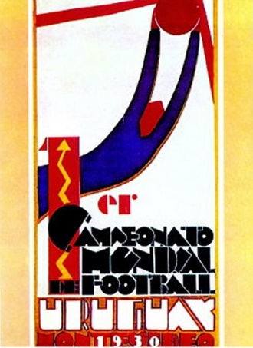 | 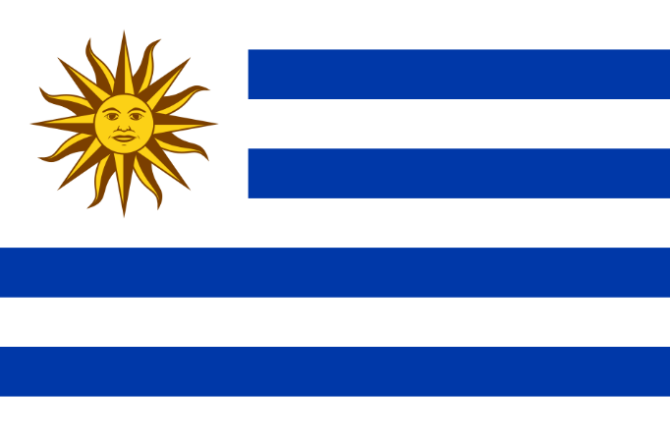
1934 | 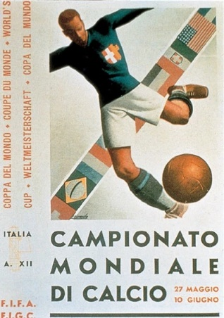 | 
1938 | 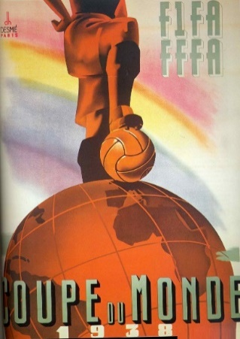 | 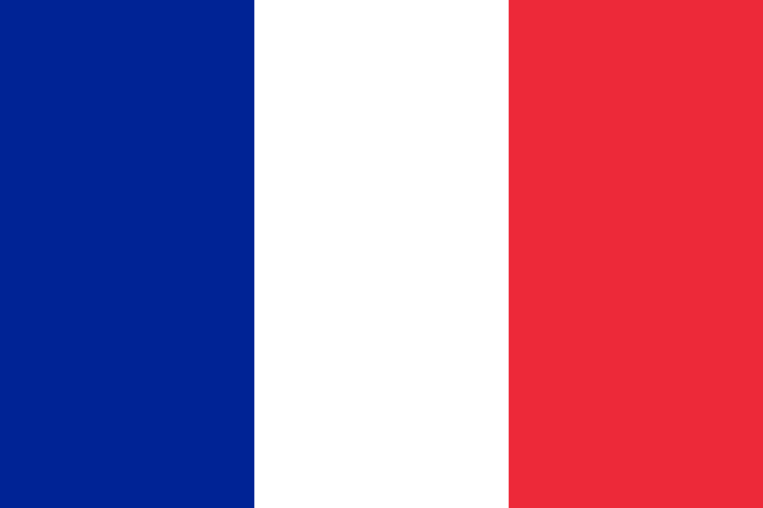
1950 | 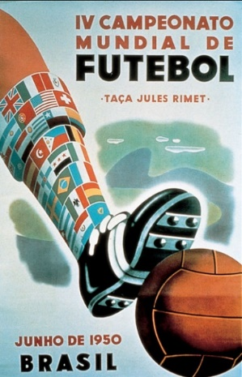 | 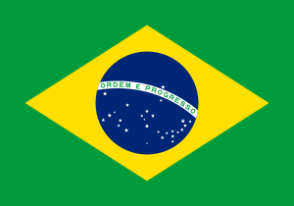
1954 | 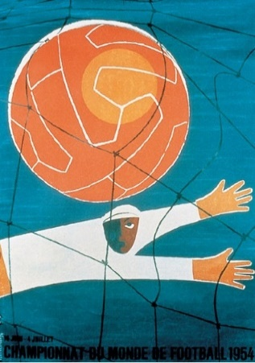 | 
1958 | 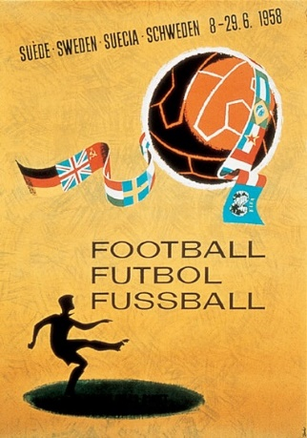 | 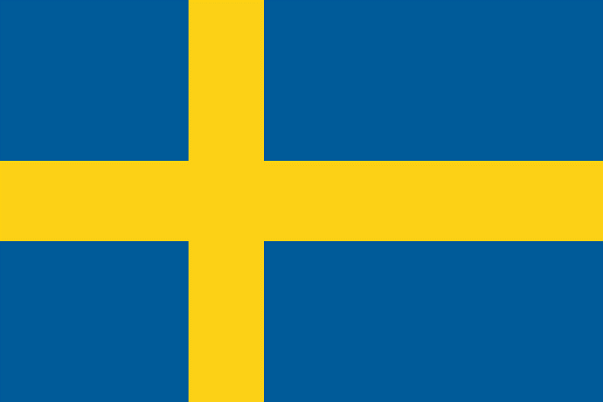
1962 | 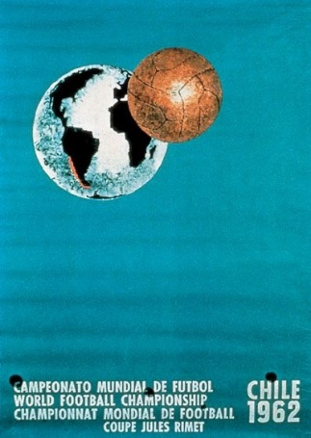 | 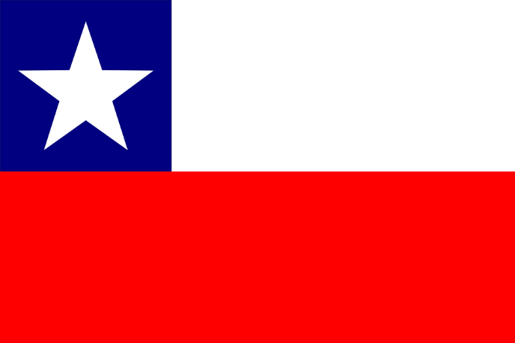
1966 | 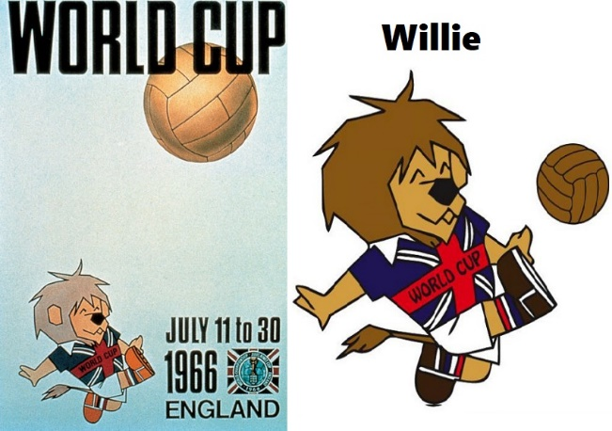 | 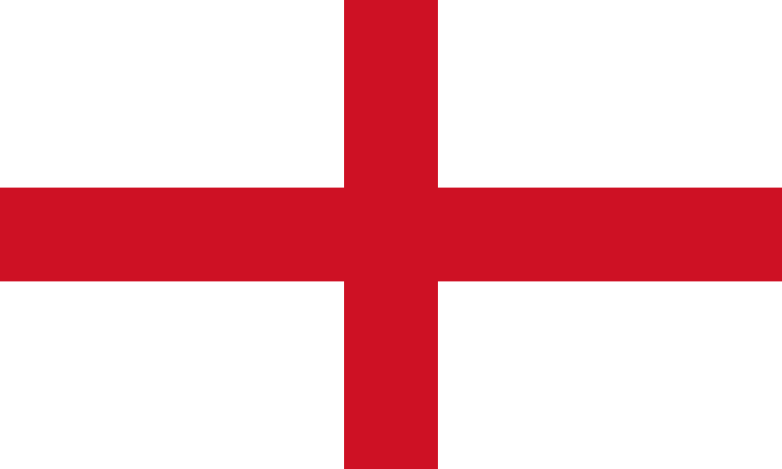
1970 | 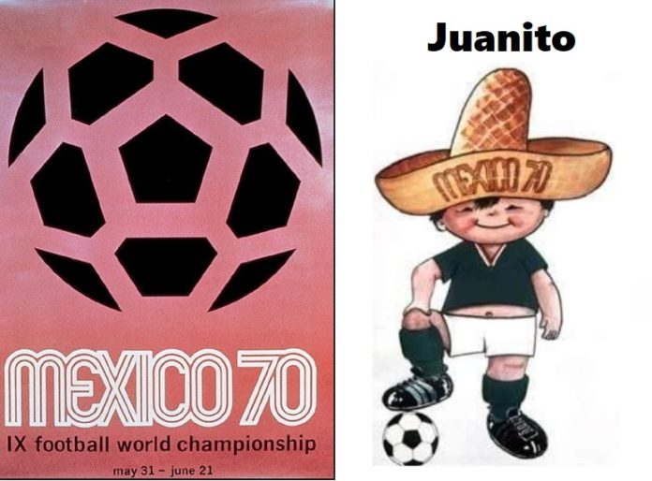 | 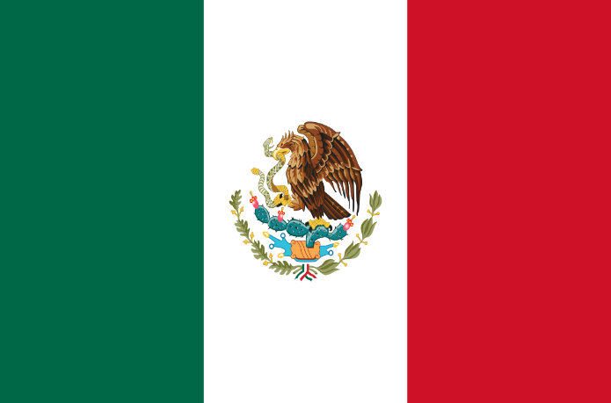
1974 | 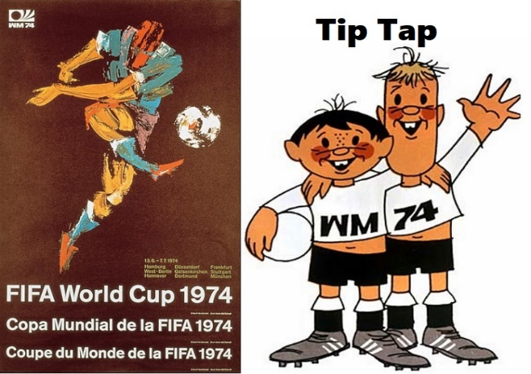 | 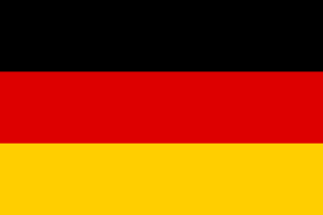
1978 | 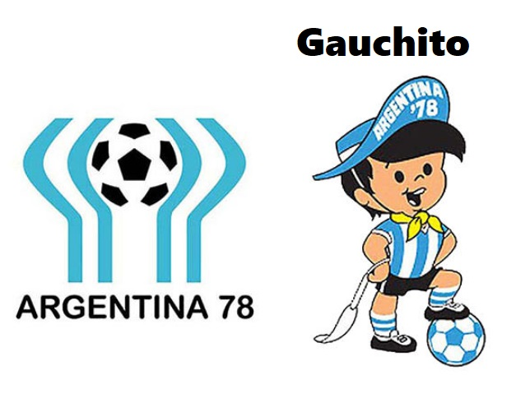 | 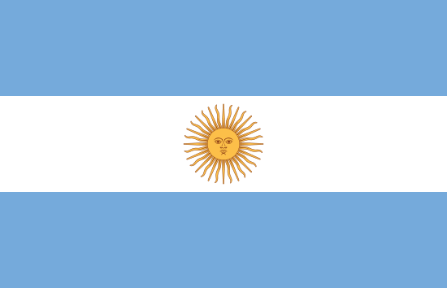
1982 | 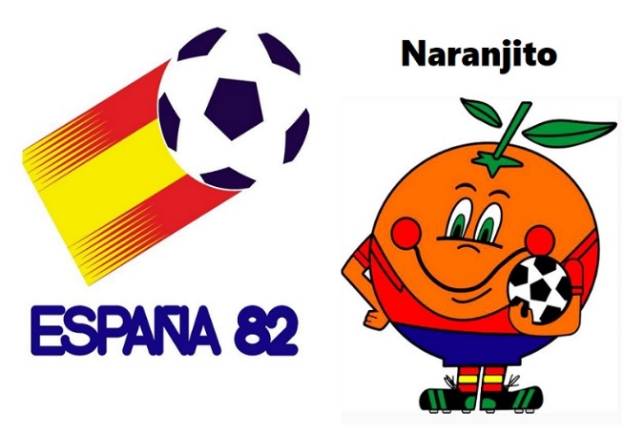 | 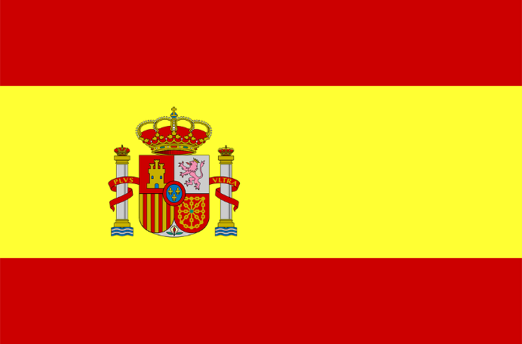
1986 | 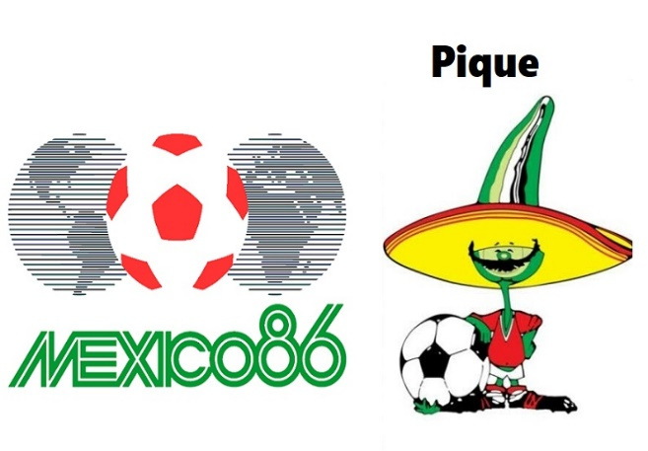 | 
1990 | 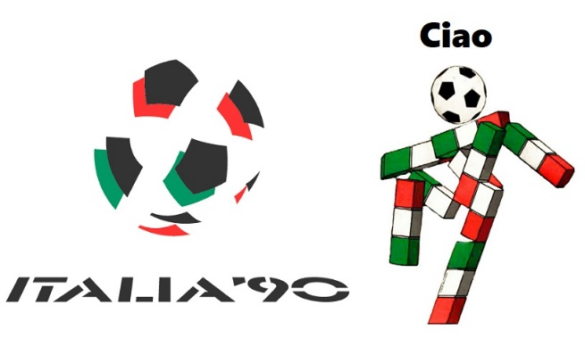
1994 | 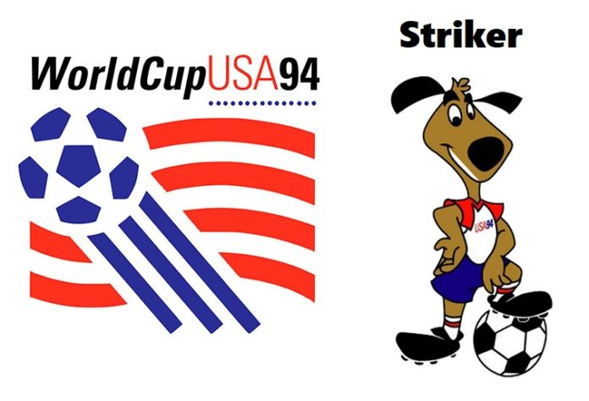 | 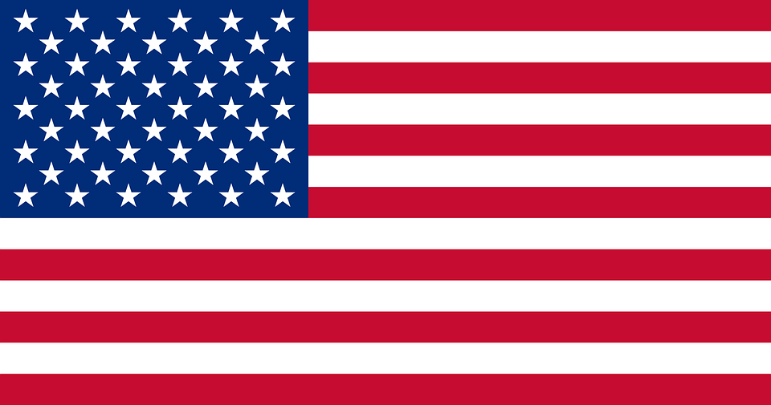
1998 | 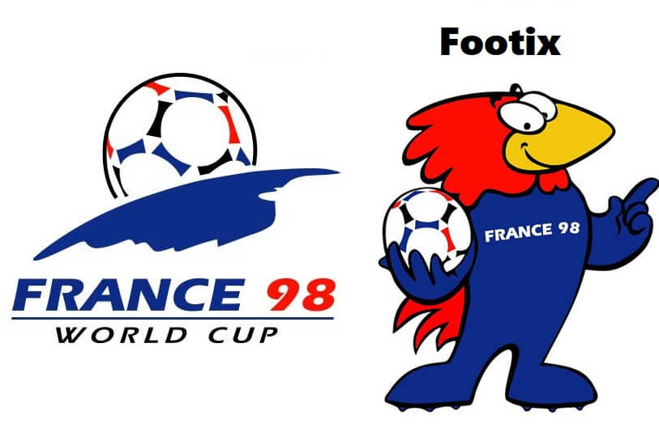
2002 | 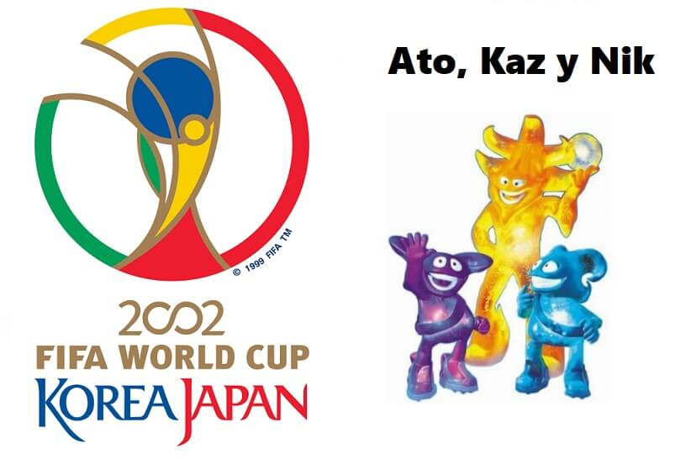 | 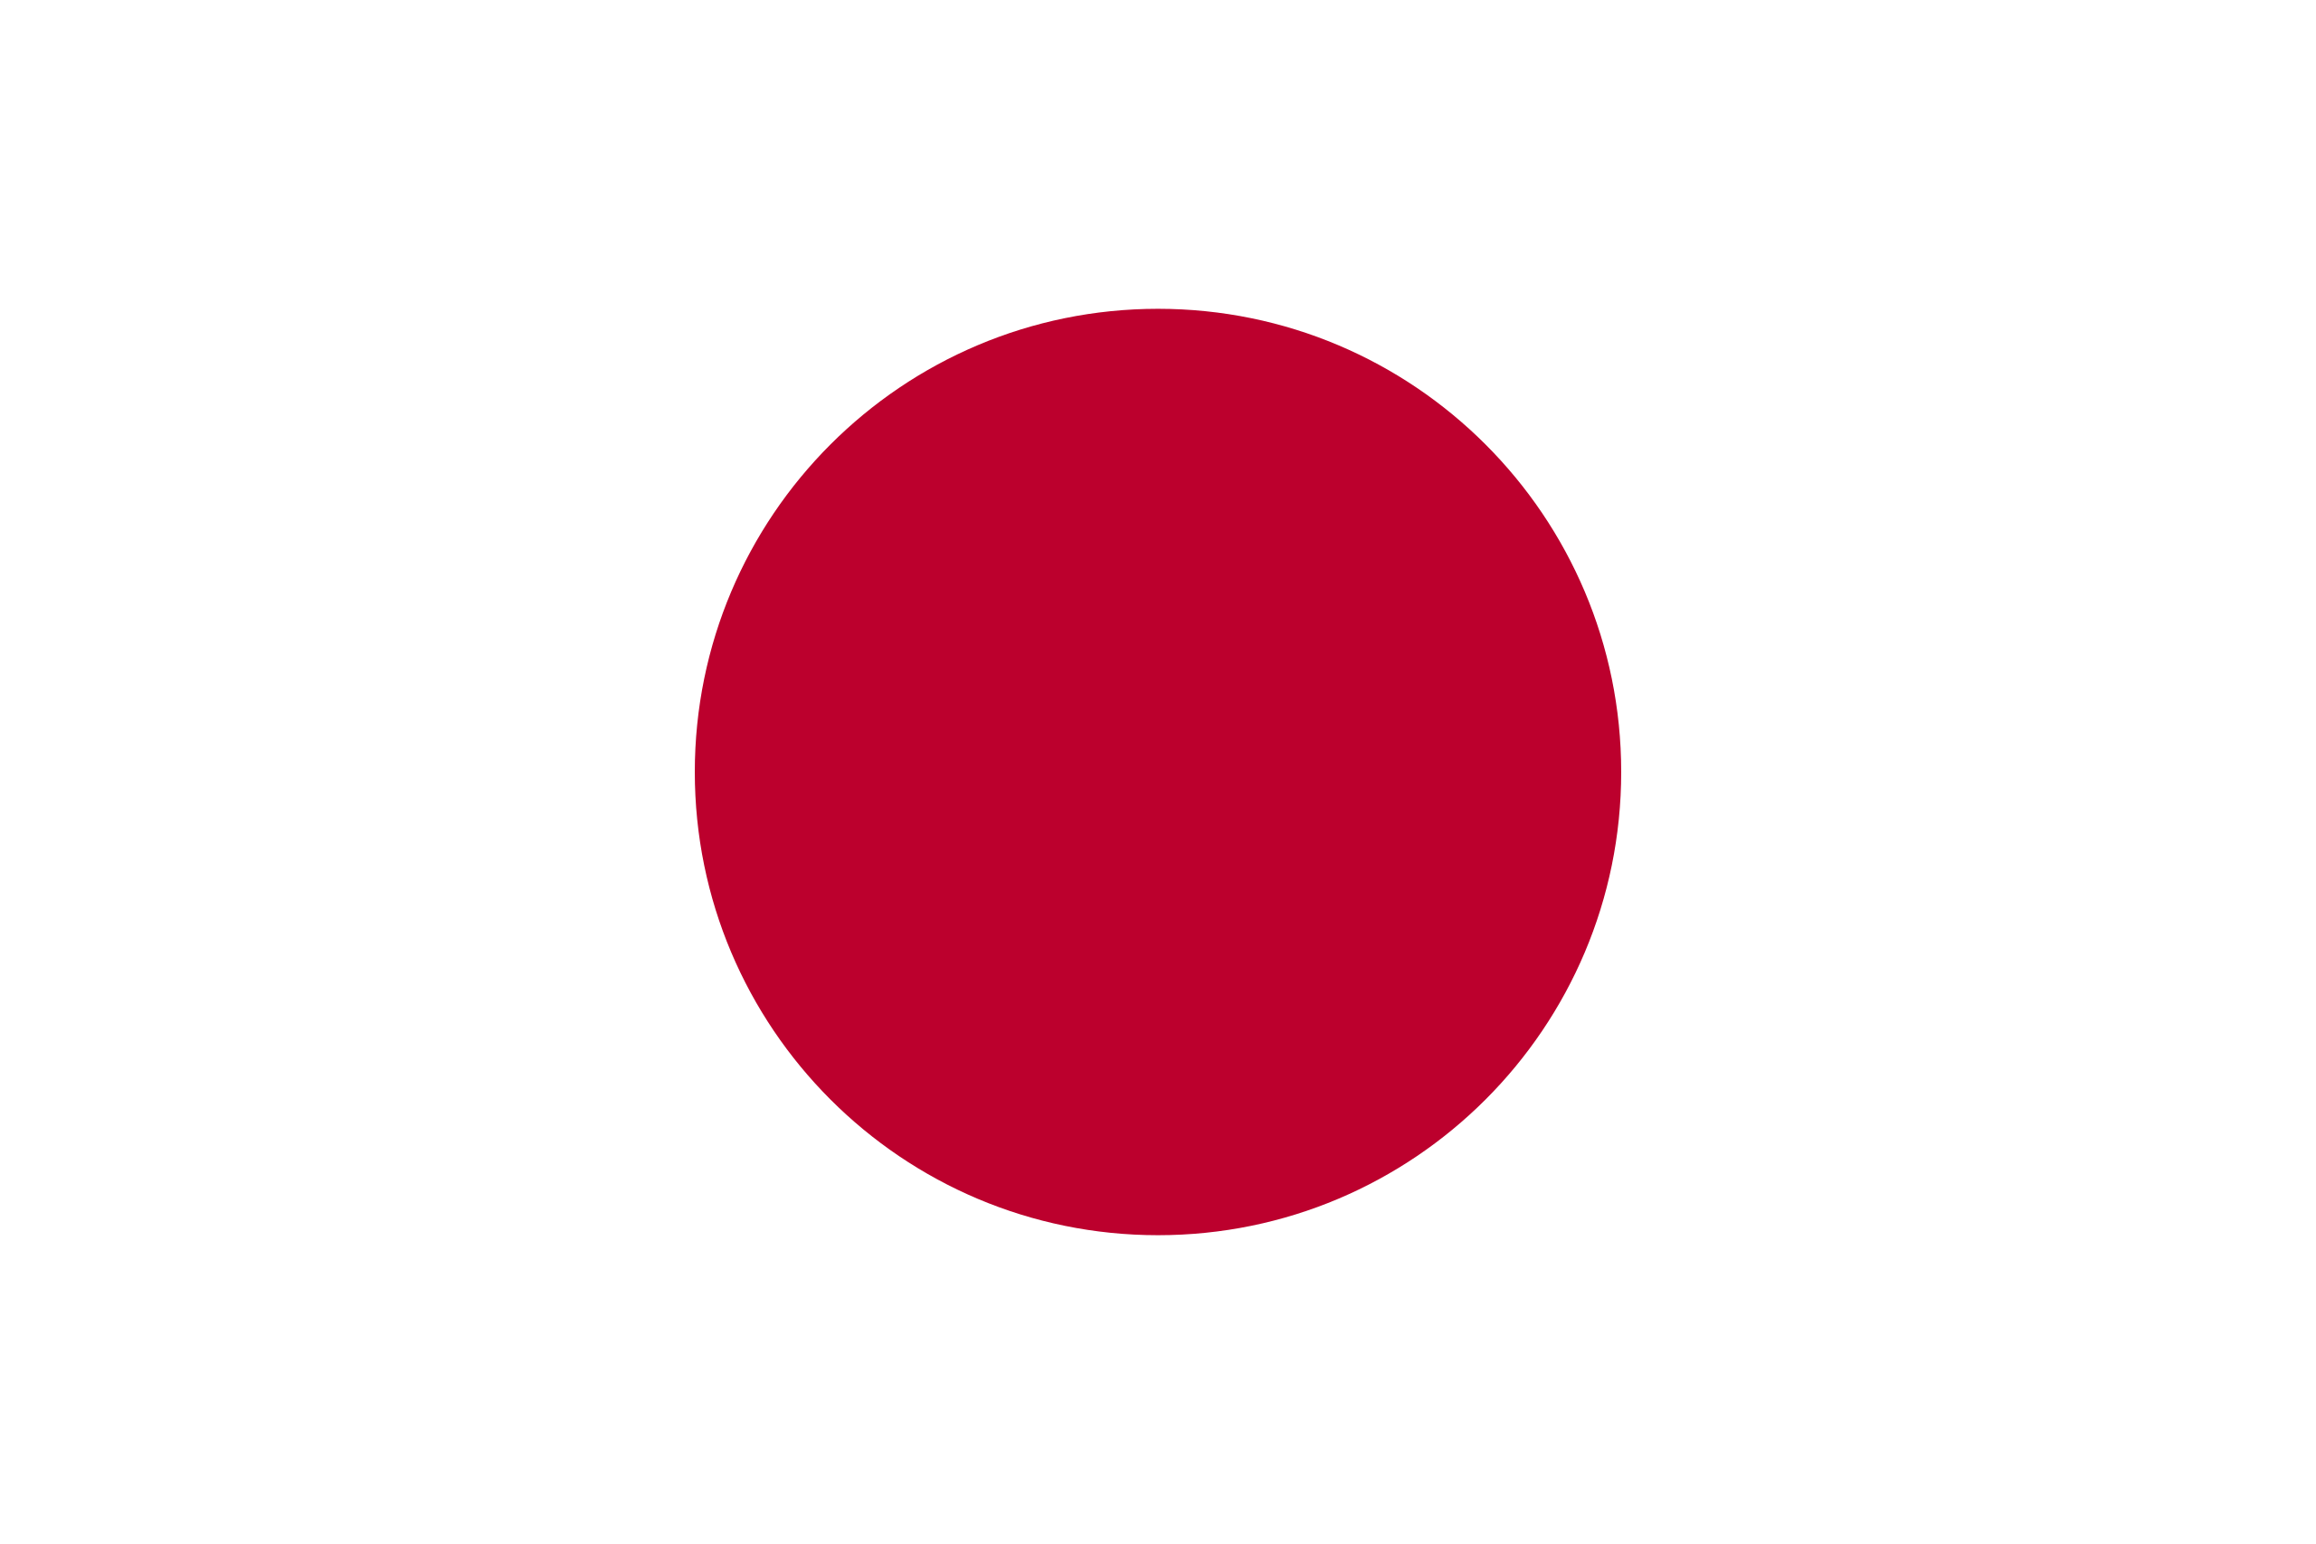
2006 | 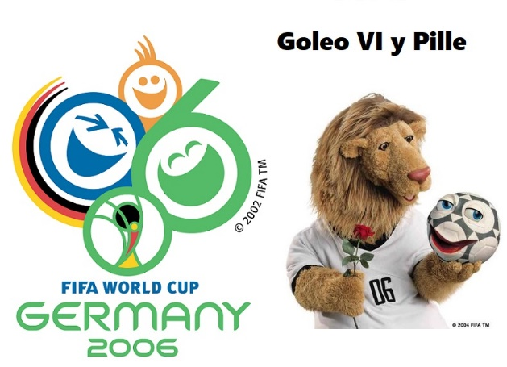
2010 | 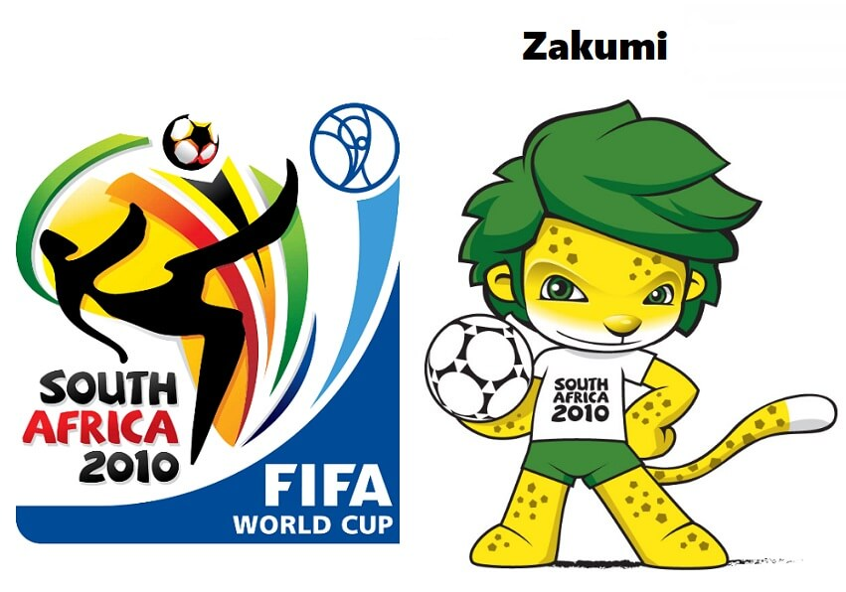 | 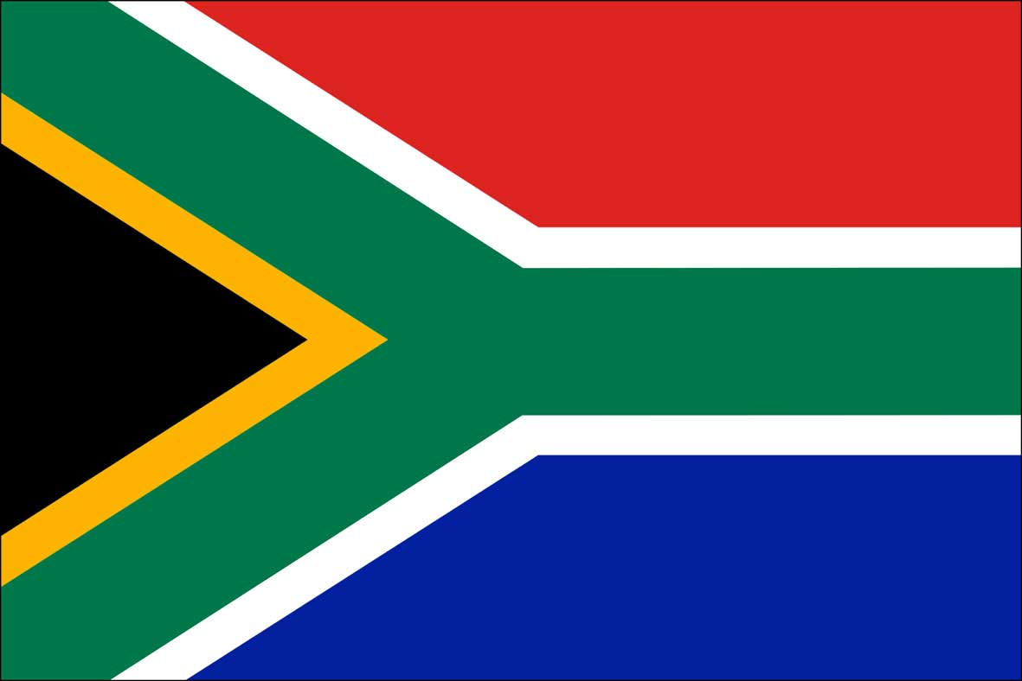
2014 | 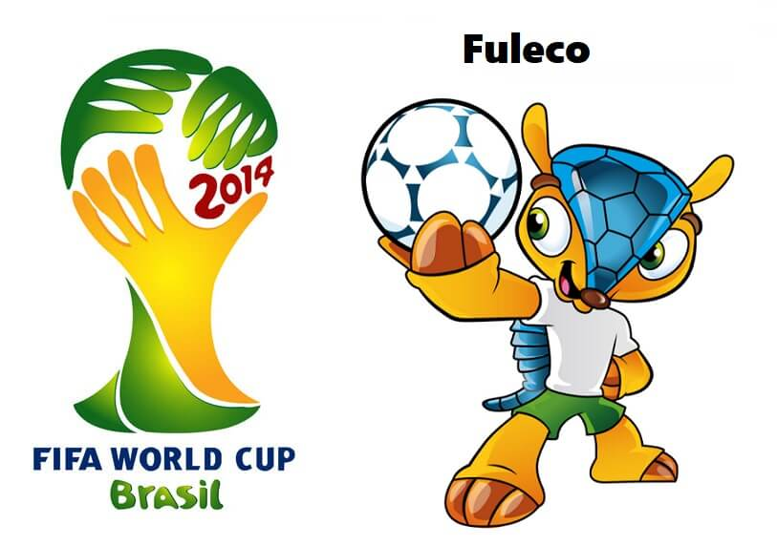
2018 | 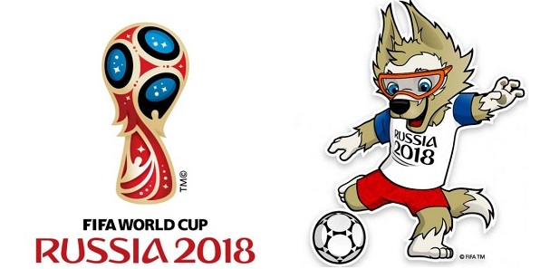 | 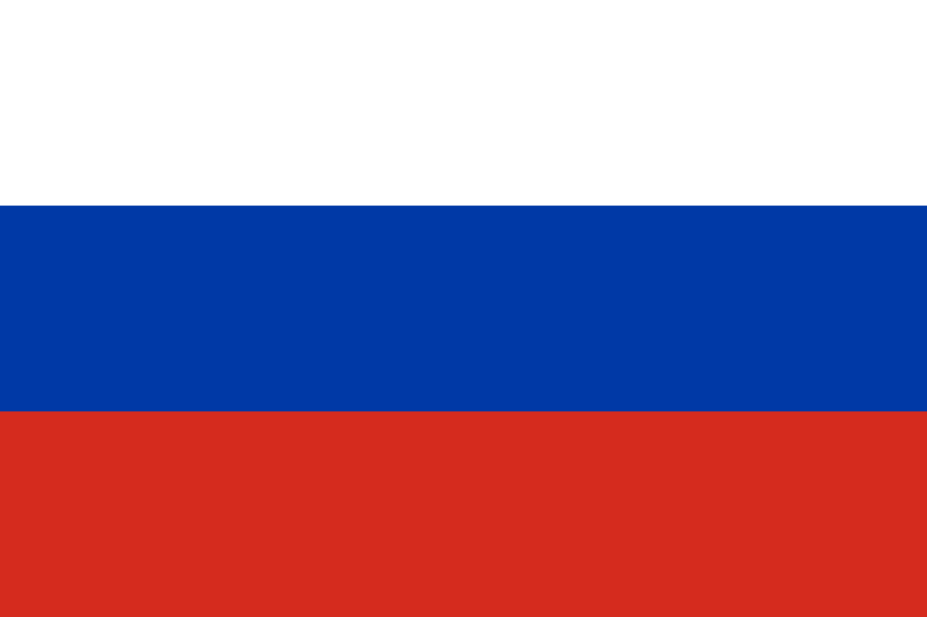

Puestos x Mundial
AÑO |  | 1986 | MÉXICO 1986

Puesto | Selección
1 |  | Argentina
2 |  | Alemania
3 | 🏳️ | Francia |  | Argentina
4 |  | Bélgica
5 |  | Brasil |  |  | Alemania
6 |  | México
7 |  | España
8 |  | Inglaterra |  |  |  | Francia
9 |  | Dinamarca |  | 1° Campeón Mundial
10 |  | Rusia
11 |  | Marruecos |  |  | 2°
12 |  | Italia
13 |  | Paraguay |  |  |  | 3°
14 |  | Polonia
15 |  | Bulgaria
16 |  | Uruguay
17 |  | Portugal
18 |  | Hungría
19 |  | Escocia
20 |  | Corea del Sur
21 | 🏳️ | Irlanda del Norte
VER SOBRE QATAR 2022
22 |  | Argelia
23 |  | Irak
VER MÁS
24 |  | Canadá

CONTACTO
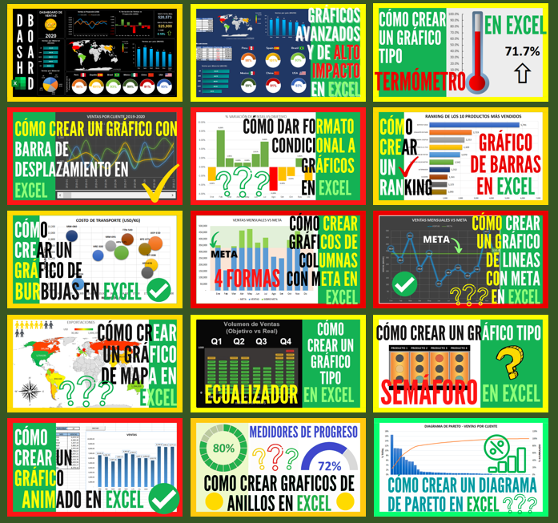
 | CREADO POR: DANNY RIVA

 | EXPERTO EN ANÁLISIS DE DATOS Y DISEÑO DE DASHBOARDS
 | CON EXCEL, MACROS, VBA, ACCESS, SQL, POWER BI Y MÁS


SUSCRIBIRSE

MIRA TODA LA COLECCIÓN DE VIDEOS PARA LA CREACIÓN DE DASHBOARDS

